Sheet1
医疗设备维修函
一、基本情况
设备名称： | 病人监护仪
设备品牌： | 迈瑞
规格型号： | ePM 10 Neo
数量： | 1
故障现象： | 无法测量血氧，血压线损坏。
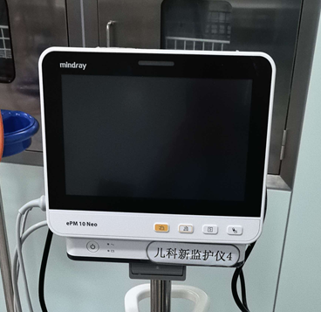 附图： 如需要可以附件形式上传格式需为JPG | 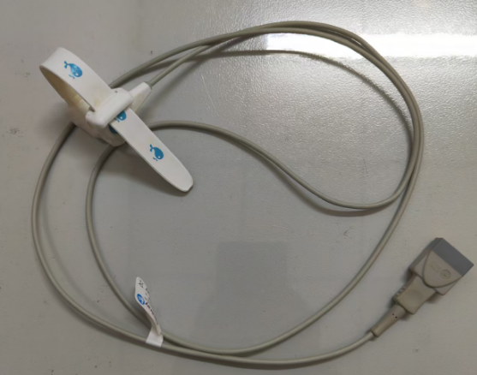
二、成交原则： | 同等条件，选取最低价议价。
三、报价说明 | 本次报价为“包干价”报价包含配件、修理、人工、税费、运费等一切费用，需工程师上门维修安装调试至设备正常使用。
四、联系人： | 王京波，电话:89992262

